Plan1
Pág. 1 de 1
LOGOMARCA E NOME DA EMPRESA
PROTOCOLO: | MEMORIAL DA CARGA DE INCÊNDIO
1. IDENTIFICAÇÃO DA EDIFICAÇÃO
1.1. Razão Social: |  |  |  |  |  |  | 1.6 CNPJ:
1.2 Nome Fantasia:
1.3 Responsável pelo uso / Proprietário:
1.4 Endereço: |  |  |  |  | Bairro: |  |  |  | Nº:
1.5 Município: |  |  |  |  | Complemento:
2. DADOS GERAIS
2.1 Área total construída (m2):
2.2 Classificação da Ocupação:
2.3 Carga de Incêndio Calculado (Mj/m²):
2.4 A edificação possui RISCO ESPECÍFICO: |  |  |  | SIM |  | NÃO
2.5 Qual ?
3. PLANILHA PARA CÁLCULO DA CARGA DE INCÊNDIO
Observações: Em caso de depósito - Grupo J |  |  |  |  |  |  |  |  |  | Tabela C.1: Valores de referência - potencial calorífico específico (Hi)
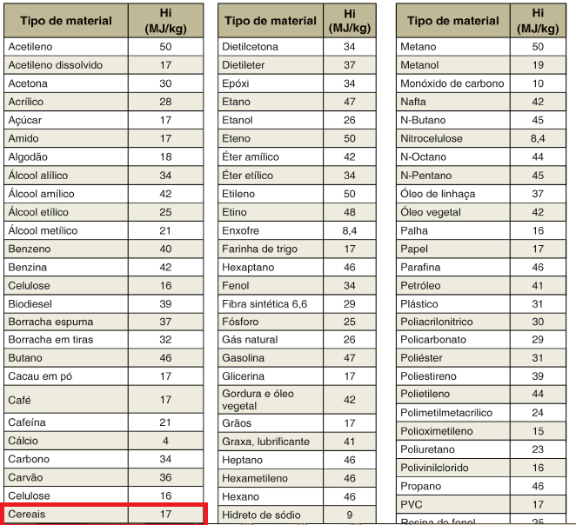
Altura de Empilhamento: |  | Capacidade de Armazenamento:
 |  | Peso Específico : |  |  |  |  |  | Massa Total Estocada:
Tipo do material existente na edificação |  |  | Massa Total de |  |  |  |  | Potencial calorífico
por compartimento |  |  | Cada Material |  |  | Especifico(1) |  | por material (2)
 |  |  | Mi - (Kg) |  |  | Hi - (Mj/Kg) |  | Mi x Hi- qi(Mj)
1 |  |  |  |  |  |  |  | -
2
3
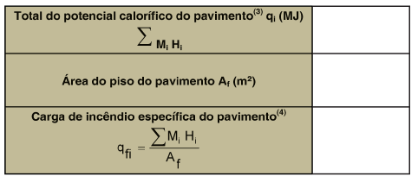
4
5
6
RESUMO DO CÁLCULO
Total do potencial calorífico do pavimento(3) qi(Mj)

Área do piso do pavimento Ar(m²)

Carga de incêndio específico do pavimento(4) - Mj/m²

(1) - Constante da Tabela C.1.
(2) - Massa total de cada material x potencial calorífico específico
(3) - Somatória de todos os potenciais caloríficos considerados
(4) - Total do potencial calorífico do pavimento / área do piso do pavimento = (qfi )
Legenda:
qfi - valor da carga de incêndio específica, em megajoule por metro quadrado de área de piso;
Mi - massa total de cada componente “i” do material combustível, em quilograma. Esse valor não poderá ser excedido durante a vida útil da
edificação exceto quando houver alteração de ocupação, ocasião em que “Mi” deverá ser reavaliado;
Hi - potencial calorífico específico de cada componente do material combustível, em megajoule por quilograma, conforme Tabela C.1;
Af - área do piso do compartimento, em m2.
TERMO DE RESPONSABILIDADE
Responsabilizamo-nos, sob as penas da Lei, que as informações constantes neste documento estão em
conformidade com o Decreto 2230 de 05/11/2018 e as Intruções Técnicas do CBMPA para proteção da referida edificação em sua totalidade.
Nome Res. Técnico: |  |  |  |  |  |  |  | CREA/CAU:

 |  | Assinatura do Responsável Técnico

